Дефект Ермаков
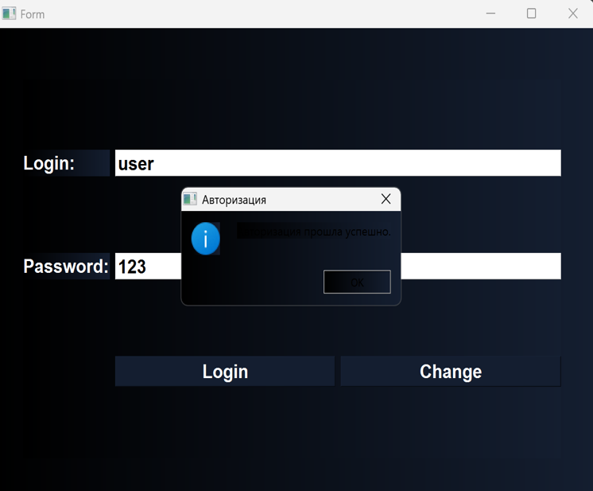
Название | Черный текст на темном фоне
№ дефекта | 1 | № тест-кейса | 1
Проект | Проект по диспиплице "Технологии и методы программирования" | Компонент | Окно аутентификации
Статус | In Progress | Номер версии
Важность: | Major | Приоритет: | Medium
Blocker | High | Opened
Critical | Medium | In progress
Major | Low | Retest
Minor |  | Fixed
Trivial |  | Closed
Назначен на | Меркулов Григорий Сергеевич | Автор | Ермаков Михаил Андреевич
Описание | При выполнении шага 3 тест-кейса (нажатие кнопки "Login") обнаружена проблема: текст в окне результата отображается черным цветом на темном фоне, что делает его нечитаемым. Шаги для воспроизведения: Запустить приложение. Ввести логин user и пароль 123. Нажать кнопку Login. Фактический результат: Текст в окне не виден (черный на черном). Ожидаемый результат: Текст должен быть контрастным. Влияние: Дефект снижает удобство использования и нарушает accessibility-требования.
Вложения | screen_defect1.png

Дефект Панов
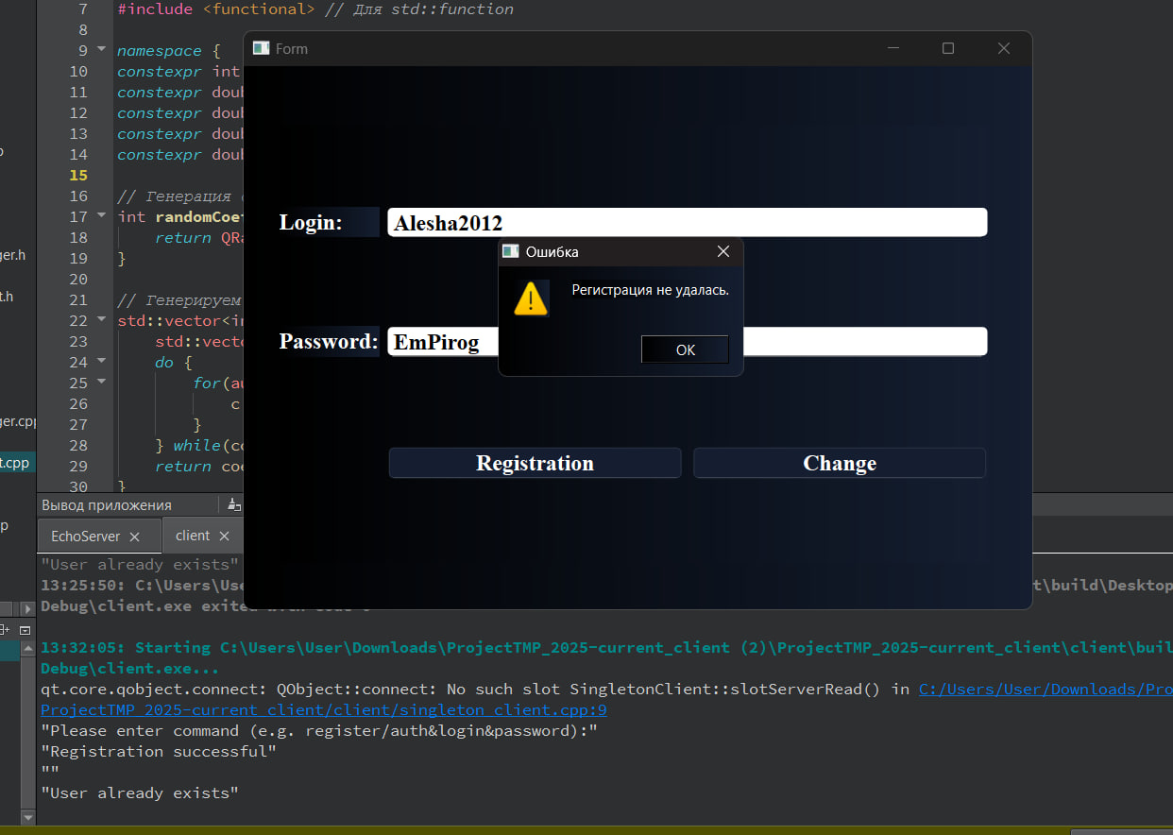
Название | Неинформативное сообщение об ошибке при попытке регистрации уже существующего пользователя
№ дефекта | 1 | № тест-кейса | 2
Проект | Проект по диспиплице "Технологии и методы программирования" | Компонент | Окно регистрации
Статус | In Progress | Номер версии
Важность: | Major | Приоритет: | Medium
Blocker | High | Opened
Critical | Medium | In progress
Major | Low | Retest
Minor |  | Fixed
Trivial |  | Closed
Назначен на | Панов Александра Владимировича | Автор | Панов Александр Влладимирович
Описание | При попытке регистрации уже существующего пользователя система выводит сообщение "Регистрация не удалась", но не указывает причину ("Данный пользователь уже зарегистрирован") 1.Зарегистрировать нового пользователя ( Login : Alesha2012 Password: EmPirog). 2.Повторить регистрацию с теми же данными. 3.Проверить текст сообщения об ошибке. Ожидаемый результат: Сообщение: "Регистрация не удалась. Данный пользователь уже зарегистрирован". Фактический результат: Сообщение: "Регистрация не удалась" (без указания причины).
Вложения | screen_defect_auth.jpg

